工單資料
銷售訂單： | 2000006235
訂單項次： | 1000
製令號碼： | 16009684
成品品號： | 0C41043020
成品敍述： | RV02
數量： | 123
工單結束
開始收集
檢視資料
1. 開始工作(以工單號為基準)時，記得輸入訂單、項次、工單、品號、品名、數量
2. 結束工作(以工單號為基準)時，才能按下[工單結束](會清除資料)！
3. 讀碼器每天中午休息時間要充電！
4. 每日檢查電腦的電源(線路、插頭、螢幕)，下班請關機！
5. 輸入法只能是英文(注音、倉詰、嘸蝦米…要切換成 EN)

特殊條碼
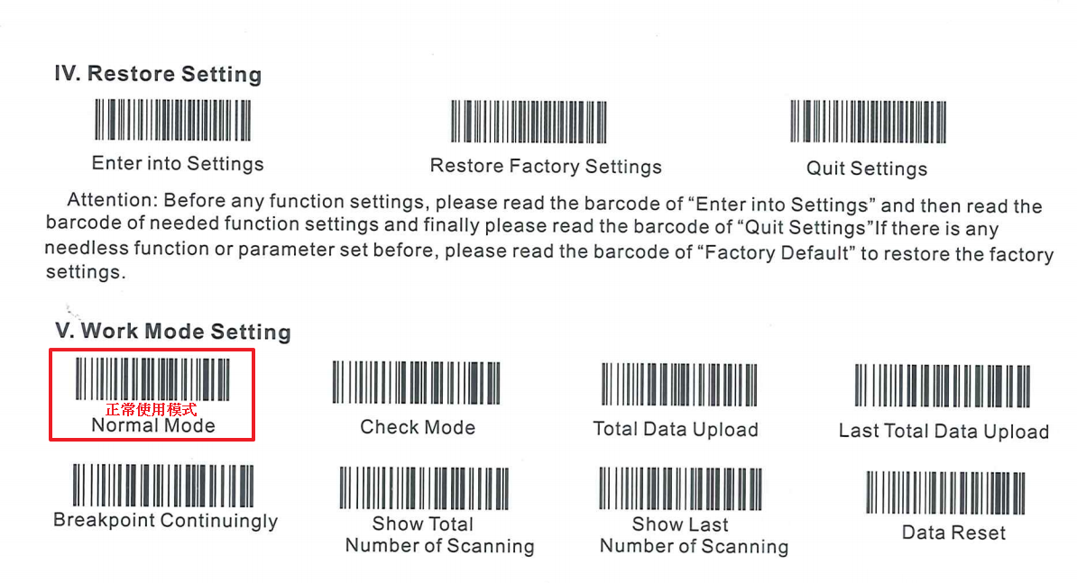

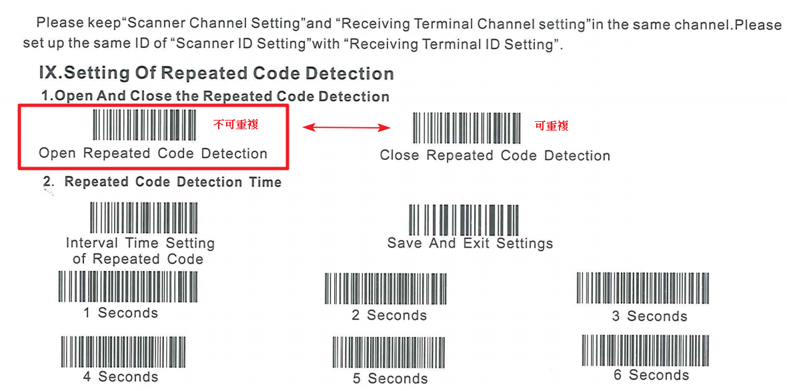

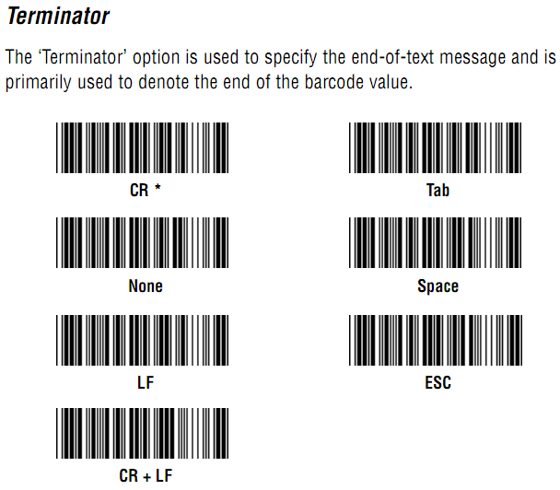
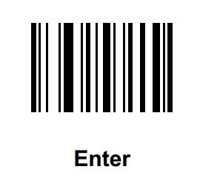

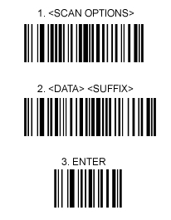

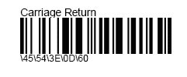

注意事項
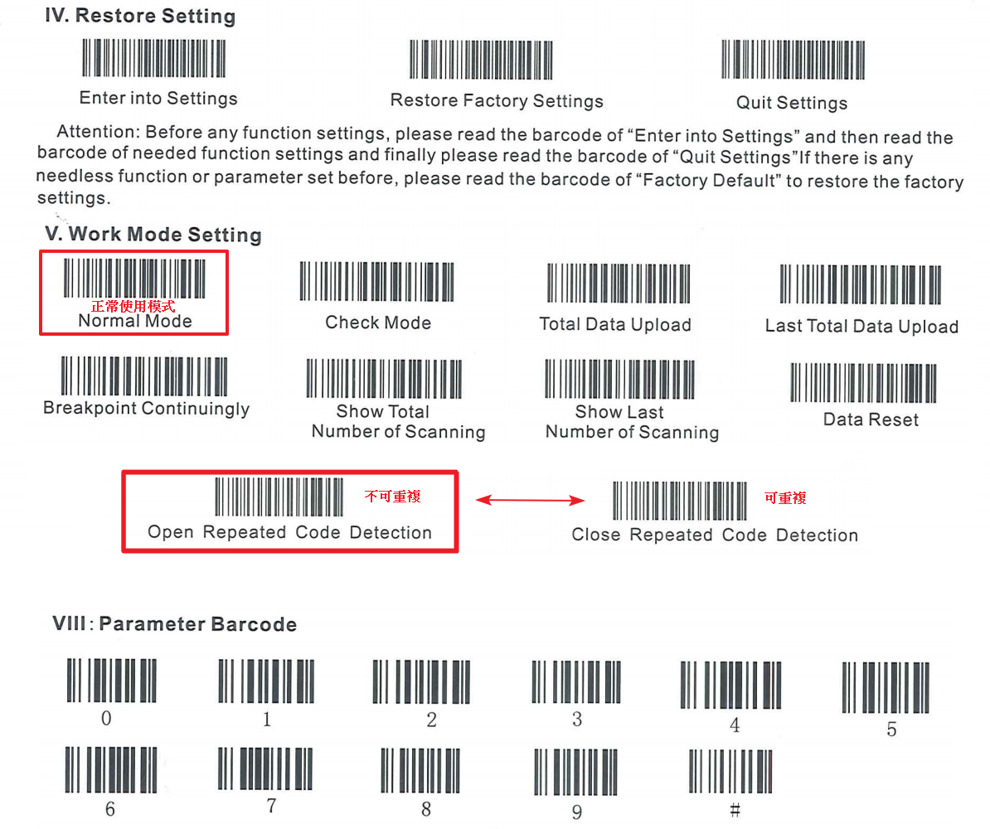
1. 開始工作(以工單號為基準)時，記得輸入訂單、項次、工單、品號、品名、數量
2. 結束工作(以工單號為基準)時，才能按下[工單結束](會清除資料)！
3. 讀碼器每天中午休息時間要充電！
4. 每日檢查電腦的電源(線路、插頭、螢幕)，下班請關機！
5. 輸入法只能是英文(注音、倉詰、嘸蝦米…要切換成 EN)

